ブラックボックステスト
 | 従業員登録単体テスト
 |  |  |  |  |  | 期待結果 | 実際結果
1 | 画面上部の「社員登録」ボタンを押す |  |  |  |  | 従業員登録(入力)画面に遷移する
2 | 名前 | メールアドレス | 電話番号 | 部署 |  | 確認画面に進む
 | 鈴木三郎 | suzukisaburou@csharp.com | 090-0000-0012 | 総務部 | を入力して完了を押す
3 | 戻るボタンを押す |  |  |  |  | 入力値を保持したまま入力画面に戻る
4 | 入力値を変えずに完了ボタンを押す |  |  |  |  | 確認画面に進む
5 | 登録ボタンを押す |  |  |  |  | 登録完了画面に遷移する
6 | 続けて入力するボタンを押す |  |  |  |  | 従業員登録(入力)画面に遷移する
7 | 名前 | メールアドレス | 電話番号 | 部署
 | 鈴木四郎 | suzukisirou@csharp.com | 090-0000-0013 | 総務部 | を入力して完了を押し、確認画面で登録を押す | 登録完了画面に遷移する
8 | メニューに戻るボタンを押す |  |  |  |  | ホームボタンに戻る
9 | 名前 | メールアドレス | 電話番号 | 部署 |  | 氏名：氏名は入力必須です。 メールアドレス：メールアドレスは入力必須です。 電話番号：電話番号は入力必須です。 | 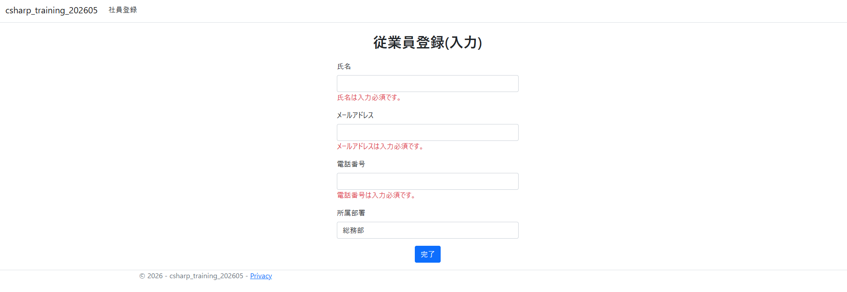
 |  |  |  | 総務部 | もう一度社員登録に進み、左記を入力して完了ボタンを押す
10 | 鈴木五郎 | テスト | 090-0000-0014 | 総務部 | を入力して完了を押す | 手順9のエラーはそのままに、メールアドレスの部分にメールアドレスの形式が不正である旨のポップアップが表示される | 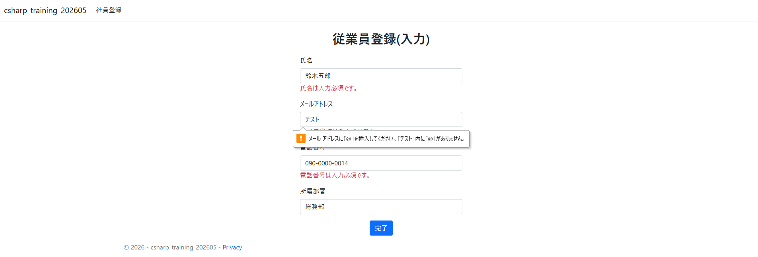
11 | あいうえおかきくけこさしすせそたちつてとな | suzukigorou@csharp.com | テスト | 総務部 | を入力して完了を押す | 氏名：20文字以内で入力してください。 電話番号：電話番号の形式（例: 03-1234-5678）で入力してください。 | 